Defectos
REPORTE DE DEFECTOS |  |  |  |  |  |  | q | REPORTE DE DEFECTOS |  |  |  |  |  |  | q | REPORTE DE DEFECTOS |  |  |  |  |  |  | q

 |  |  |  |  |  | s |  |  |  |  |  |  |  | s |  |  |  |  |  |  |  | s
 | ID: |  | ESTADO: | PRIORIDAD: | SEVERIDAD: |  |  |  | ID: |  | ESTADO: | PRIORIDAD: | SEVERIDAD: |  |  |  | ID: |  | ESTADO: | PRIORIDAD: | SEVERIDAD:
 | 1 |  | Nuevo | ALTA | CRITICA |  |  |  | 2 |  | Nuevo | ALTA | ALTA |  |  |  | 3 |  | Nuevo | ALTA | CRITICA

 | FECHA: |  | REPORTADO POR: | ASIGNADO A: | AMBIENTE: |  |  |  | FECHA: |  | REPORTADO POR: | ASIGNADO A: | AMBIENTE: |  |  |  | FECHA: |  | REPORTADO POR: | ASIGNADO A: | AMBIENTE:
 | 2023-05-30 |  | Facundo Allende | Jose |  |  |  |  | 2023-05-30 |  | Facundo Allende | Jose |  |  |  |  | 2023-05-30 |  | Facundo Allende | Jose

 | TITULO: | Incorrecta implementacion a la hora de ingresar un menor de 7 anios al cine |  |  |  |  |  |  | TITULO: | Error de requerimiento, en caso de que el condicional de edad no fuese postivo, deberia mostrar un mensaje de error |  |  |  |  |  |  | TITULO: | Incorrecta implementacion a la hora de ingresar un cliente entre 17 y 14 anios al cine

 | edad | Error de codigo, en la condicion: "edad <= ", deberia ser al revez. Ya que en este caso el sistema esta permitiendo el ingreso de un menor. |  |  |  |  |  |  | edad | En lso requeriminetos se pide que en caso de que la edad ingresada sea invalida. El sistema deberia mostrar un mensaje de error |  |  |  |  |  |  | edad | Error de codigo, en la condicion: "edad > 13 ", se repite con su condicional anterior, por lo que no se pude registrar un cliente de entre 17 y 14 anios al cine

 | PASOS PARA REPRODUCIR EL DEFECTO: | 1. | Se realizo una revision en el flujo de codigo brindado |  |  |  |  |  | PASOS PARA REPRODUCIR EL DEFECTO: | 1. | Se realizo una revision en el flujo de codigo brindado |  |  |  |  |  | PASOS PARA REPRODUCIR EL DEFECTO: | 1. | Se realizo una revision en el flujo de codigo brindado
 |  | 2. |  |  |  |  |  |  |  | 2. |  |  |  |  |  |  |  | 2.
 |  | 3. |  |  |  |  |  |  |  | 3. |  |  |  |  |  |  |  | 3.
 |  | 4. |  |  |  |  |  |  |  | 4. |  |  |  |  |  |  |  | 4.
 |  | 5. |  |  |  |  |  |  |  | 5. |  |  |  |  |  |  |  | 5.
 |  | 6. |  |  |  |  |  |  |  | 6. |  |  |  |  |  |  |  | 6.
 |  | 7. |  |  |  |  |  |  |  | 7. |  |  |  |  |  |  |  | 7.
 |  | 8. |  |  |  |  |  |  |  | 8. |  |  |  |  |  |  |  | 8.
 |  | 9. |  |  |  |  |  |  |  | 9. |  |  |  |  |  |  |  | 9.
 |  | 10. |  |  |  |  |  |  |  | 10. |  |  |  |  |  |  |  | 10.

 | RESULTADO ACTUAL: | Permite el ingreso de un menor a la sala de cine |  |  |  |  |  |  | RESULTADO ACTUAL: | No muestra mensaje de error |  |  |  |  |  |  | RESULTADO ACTUAL: | No permitir el ingreso con autorizacion de un adulto para un menor de 17 y mayor de 14

 | RESULTADO ESPERADO: | No permitir el ingreso, ademas de mostrar un cartel de error. |  |  |  |  |  |  | RESULTADO ESPERADO: | deberia mostrar mensaje de error |  |  |  |  |  |  | RESULTADO ESPERADO: | Deberia permitir lo comentado

 | EVIDENCIA: | (pega la imagen acá) |  |  |  |  |  |  | EVIDENCIA: | 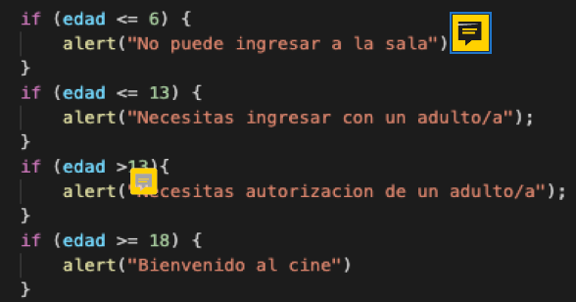 (pega la imagen acá) |  |  |  |  |  |  | EVIDENCIA: | (pega la imagen acá)

